応募用紙・団体
第12回 懸賞作文
 |  |  |  |  |  |  |  |  |  |  |  |  |  | ※主催者記入欄
 |  |  |  |  |  |  |  |  |  |  |  | 団体№：
小さな助け合いの物語賞
 |  |  |  |  |  |  |  |  |  |  |  | 応募用紙 団体用

1. 小学校
2. 中学校
3. 高等学校
4. 専門学校 5. 大学
6. その他
フリガナ |  |  |  |  |  |  |  |  | 該当する番号を記入
① 団体・学校名
フリガナ |  |  |  |  |  |  |  |  |  |  |  |  | 学年
② 担当者氏名 |  |  |  |  |  |  |  |  |  |  |  |  |  | 年
③ 郵便番号
④ 住所 |  |  | 都道府県名 |  | 以下の住所

⑤ 電話番号
⑥ 当コンクールを知ったきっかけ |  |  | 該当する番号を下記【回答欄】の□枠内にご記入ください。
 |  |  | 1. 信用組合の店舗・職員 |  |  |  | 8. ポスター
 |  |  | 2. 全国信用組合中央協会ホームページ |  |  |  | 9. チラシ
 |  |  | 3. 情報誌「ボン・ビバーン」 |  |  |  | 10. 新聞
 |  |  | 4. 友人・知人の紹介 |  |  |  | 11. 雑誌
 |  |  | 5. 学校 |  |  |  | 12. ラジオ
 |  |  | 6. YouTubeの広告 |  |  |  | 13. その他
 |  |  | 7. インターネットの広告 |  |  |  | 14. 教育委員会
 |  |  | 【回答欄】3つまでご回答可能です。

 |  |  | ※1の場合は信用組合名をご記入ください。

 |  |  | ※13.の場合は理由をご記入ください。

⑦作品数合計 |  |  |  | 通 | 担当者によるチェックをお願いします。（□の中に✓を記入してください。）

3枚目
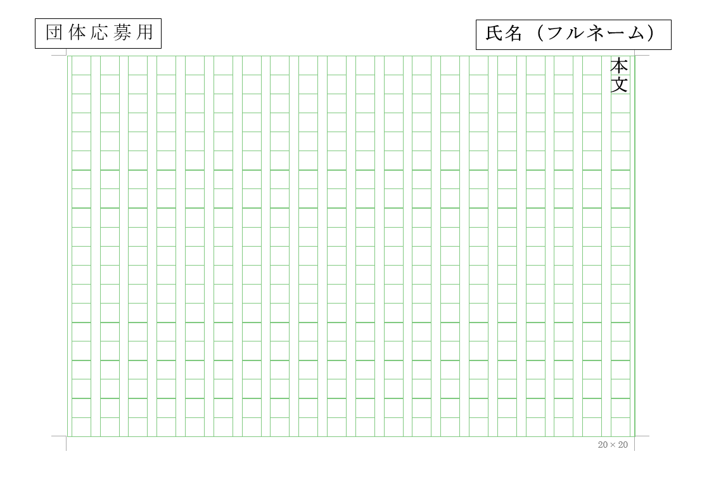
2枚目
【応募にあたっての注意点】
1. 応募用紙、応募者名簿に必要事項を記入の上、
応募作品と同封して郵送またはメールにてご応募ください。
1枚目
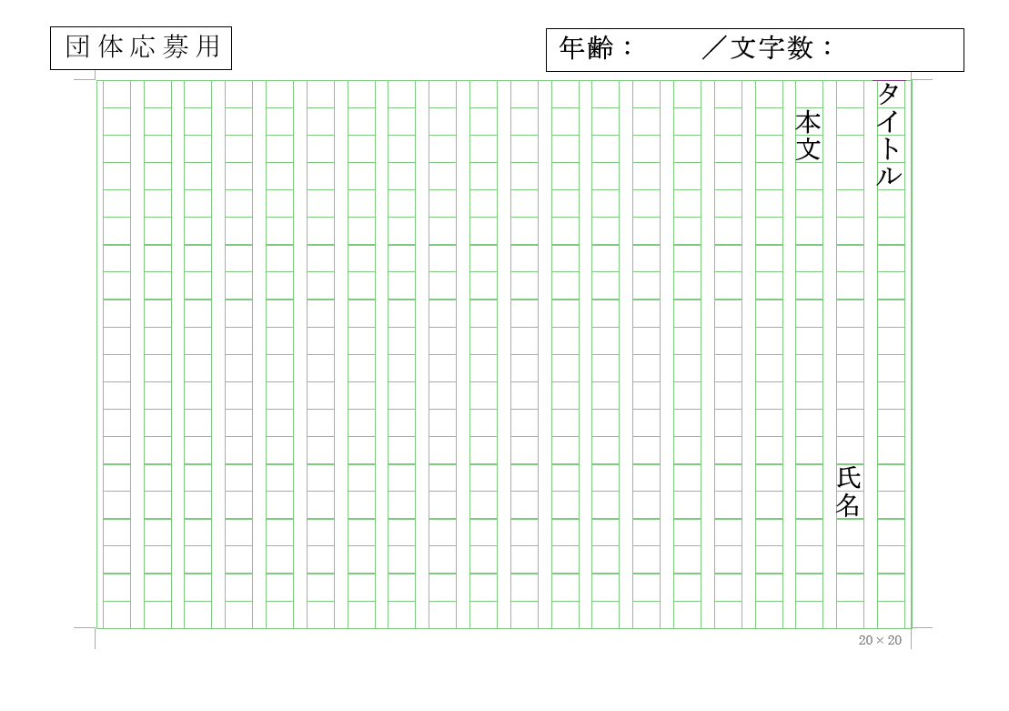
※郵送でご応募の際でも、可能な限り応募用紙と応募者名簿は
電子メールでご送付ください。
2. 作品は、400字詰め原稿用紙または、本会ホームページより
ダウンロードした原稿用紙（団体応募用）を利用してください。
3. 作品の文字数は、800字から1,200字以内で作成し、
応募者名簿に文字数を記入してください。
4. 作品はホチキス止めをせず、下記の通り記入をお願いします。
①1 枚 目：1行目にタイトル、2行目に氏名、3行目から本文を書く。
②2枚目以降：右上に氏名（フルネーム）を記入。
③作品は、応募者名簿順に並べてください。

 |  |  |  |  |  |  |  |  |  |  |  |  |  | ※主催者記入欄
第12回 懸賞作文 「小さな助け合いの物語」応募者名簿 |  |  |  |  |  |  |  |  |  |  |  | 団体№：

 |  |  |  |  |  |  |  |  |  |  |  | 応募用紙 団体用
団体・学校名 |  | 0 |  |  |  |  |  | 学校区分

担当者名 |  | 0 |  |  |  |  |  | 学年 | 0 | 年

 | 未来応援賞の選考基準の観点から、高校生・専門学校生の場合は、年齢の記入をお願いします。
 | （小学校・中学校の場合は、年齢の記入は不要です。）

番号 | タイトル |  |  |  |  | 名前 | フリガナ |  | 性別 |  | 年齢 |  | 文字数
1
2
3
4
5
6
7
8
9
10
11
12
13
14
15
16
17
18
19
20
21
22
23
24
25
26
27
28
29
30
 |  |  |  |  |  |  |  |  |  |  |  |  |  | ※主催者記入欄
第12回 懸賞作文 「小さな助け合いの物語」応募者名簿 |  |  |  |  |  |  |  |  |  |  |  | 団体№：

 |  |  |  |  |  |  |  |  |  |  |  | 応募用紙 団体用
団体・学校名 |  | 0 |  |  |  |  |  | 学校区分

担当者名 |  | 0 |  |  |  |  |  | 学年 | 0 | 年

 | 未来応援賞の選考基準の観点から、高校生・専門学校生の場合は、年齢の記入をお願いします。
 | （小学校・中学校の場合は、年齢の記入は不要です。）

番号 | タイトル |  |  |  |  | 名前 | フリガナ |  | 性別 |  | 年齢 |  | 文字数
31
32
33
34
35
36
37
38
39
40
41
42
43
44
45
46
47
48
49
50
51
52
53
54
55
56
57
58
59
60
 |  |  |  |  |  |  |  |  |  |  |  |  |  | ※主催者記入欄
第12回 懸賞作文 「小さな助け合いの物語」応募者名簿 |  |  |  |  |  |  |  |  |  |  |  | 団体№：

 |  |  |  |  |  |  |  |  |  |  |  | 応募用紙 団体用
団体・学校名 |  | 0 |  |  |  |  |  | 学校区分

担当者名 |  | 0 |  |  |  |  |  | 学年 | 0 | 年

 | 未来応援賞の選考基準の観点から、高校生・専門学校生の場合は、年齢の記入をお願いします。
 | （小学校・中学校の場合は、年齢の記入は不要です。）

番号 | タイトル |  |  |  |  | 名前 | フリガナ |  | 性別 |  | 年齢 |  | 文字数
61
62
63
64
65
66
67
68
69
70
71
72
73
74
75
76
77
78
79
80
81
82
83
84
85
86
87
88
89
90
 |  |  |  |  |  |  |  |  |  |  |  |  |  | ※主催者記入欄
第12回 懸賞作文 「小さな助け合いの物語」応募者名簿 |  |  |  |  |  |  |  |  |  |  |  | 団体№：

 |  |  |  |  |  |  |  |  |  |  |  | 応募用紙 団体用
団体・学校名 |  | 0 |  |  |  |  |  | 学校区分

担当者名 |  | 0 |  |  |  |  |  | 学年 | 0 | 年

 | 未来応援賞の選考基準の観点から、高校生・専門学校生の場合は、年齢の記入をお願いします。
 | （小学校・中学校の場合は、年齢の記入は不要です。）

番号 | タイトル |  |  |  |  | 名前 | フリガナ |  | 性別 |  | 年齢 |  | 文字数
91
92
93
94
95
96
97
98
99
100
101
102
103
104
105
106
107
108
109
110
111
112
113
114
115
116
117
118
119
120
 |  |  |  |  |  |  |  |  |  |  |  |  |  | ※主催者記入欄
第12回 懸賞作文 「小さな助け合いの物語」応募者名簿 |  |  |  |  |  |  |  |  |  |  |  | 団体№：

 |  |  |  |  |  |  |  |  |  |  |  | 応募用紙 団体用
団体・学校名 |  | 0 |  |  |  |  |  | 学校区分

担当者名 |  | 0 |  |  |  |  |  | 学年 | 0 | 年

 | 未来応援賞の選考基準の観点から、高校生・専門学校生の場合は、年齢の記入をお願いします。
 | （小学校・中学校の場合は、年齢の記入は不要です。）

番号 | タイトル |  |  |  |  | 名前 | フリガナ |  | 性別 |  | 年齢 |  | 文字数
121
122
123
124
125
126
127
128
129
130
131
132
133
134
135
136
137
138
139
140
141
142
143
144
145
146
147
148
149
150
 |  |  |  |  |  |  |  |  |  |  |  |  |  | ※主催者記入欄
第12回 懸賞作文 「小さな助け合いの物語」応募者名簿 |  |  |  |  |  |  |  |  |  |  |  | 団体№：

 |  |  |  |  |  |  |  |  |  |  |  | 応募用紙 団体用
団体・学校名 |  | 0 |  |  |  |  |  | 学校区分

担当者名 |  | 0 |  |  |  |  |  | 学年 | 0 | 年

 | 未来応援賞の選考基準の観点から、高校生・専門学校生の場合は、年齢の記入をお願いします。
 | （小学校・中学校の場合は、年齢の記入は不要です。）

番号 | タイトル |  |  |  |  | 名前 | フリガナ |  | 性別 |  | 年齢 |  | 文字数
151
152
153
154
155
156
157
158
159
160
161
162
163
164
165
166
167
168
169
170
171
172
173
174
175
176
177
178
179
180
 |  |  |  |  |  |  |  |  |  |  |  |  |  | ※主催者記入欄
第12回 懸賞作文 「小さな助け合いの物語」応募者名簿 |  |  |  |  |  |  |  |  |  |  |  | 団体№：

 |  |  |  |  |  |  |  |  |  |  |  | 応募用紙 団体用
団体・学校名 |  | 0 |  |  |  |  |  | 学校区分

担当者名 |  | 0 |  |  |  |  |  | 学年 | 0 | 年

 | 未来応援賞の選考基準の観点から、高校生・専門学校生の場合は、年齢の記入をお願いします。
 | （小学校・中学校の場合は、年齢の記入は不要です。）

番号 | タイトル |  |  |  |  | 名前 | フリガナ |  | 性別 |  | 年齢 |  | 文字数
181
182
183
184
185
186
187
188
189
190
191
192
193
194
195
196
197
198
199
200
201
202
203
204
205
206
207
208
209
210
 |  |  |  |  |  |  |  |  |  |  |  |  |  | ※主催者記入欄
第12回 懸賞作文 「小さな助け合いの物語」応募者名簿 |  |  |  |  |  |  |  |  |  |  |  | 団体№：

 |  |  |  |  |  |  |  |  |  |  |  | 応募用紙 団体用
団体・学校名 |  | 0 |  |  |  |  |  | 学校区分

担当者名 |  | 0 |  |  |  |  |  | 学年 | 0 | 年

 | 未来応援賞の選考基準の観点から、高校生・専門学校生の場合は、年齢の記入をお願いします。
 | （小学校・中学校の場合は、年齢の記入は不要です。）

番号 | タイトル |  |  |  |  | 名前 | フリガナ |  | 性別 |  | 年齢 |  | 文字数
211
212
213
214
215
216
217
218
219
220
221
222
223
224
225
226
227
228
229
230
231
232
233
234
235
236
237
238
239
240
 |  |  |  |  |  |  |  |  |  |  |  |  |  | ※主催者記入欄
第12回 懸賞作文 「小さな助け合いの物語」応募者名簿 |  |  |  |  |  |  |  |  |  |  |  | 団体№：

 |  |  |  |  |  |  |  |  |  |  |  | 応募用紙 団体用
団体・学校名 |  | 0 |  |  |  |  |  | 学校区分

担当者名 |  | 0 |  |  |  |  |  | 学年 | 0 | 年

 | 未来応援賞の選考基準の観点から、高校生・専門学校生の場合は、年齢の記入をお願いします。
 | （小学校・中学校の場合は、年齢の記入は不要です。）

番号 | タイトル |  |  |  |  | 名前 | フリガナ |  | 性別 |  | 年齢 |  | 文字数
241
242
243
244
245
246
247
248
249
250
251
252
253
254
255
256
257
258
259
260
261
262
263
264
265
266
267
268
269
270
 |  |  |  |  |  |  |  |  |  |  |  |  |  | ※主催者記入欄
第12回 懸賞作文 「小さな助け合いの物語」応募者名簿 |  |  |  |  |  |  |  |  |  |  |  | 団体№：

 |  |  |  |  |  |  |  |  |  |  |  | 応募用紙 団体用
団体・学校名 |  | 0 |  |  |  |  |  | 学校区分

担当者名 |  | 0 |  |  |  |  |  | 学年 | 0 | 年

 | 未来応援賞の選考基準の観点から、高校生・専門学校生の場合は、年齢の記入をお願いします。
 | （小学校・中学校の場合は、年齢の記入は不要です。）

番号 | タイトル |  |  |  |  | 名前 | フリガナ |  | 性別 |  | 年齢 |  | 文字数
271
272
273
274
275
276
277
278
279
280
281
282
283
284
285
286
287
288
289
290
291
292
293
294
295
296
297
298
299
300

